CG
動くもの | イメージ | ポリゴン数 | 保存名 | 固定オブジェクト | イメージ | ポリゴン数 | 保存名
プレイヤー | 特殊部隊っぽいやつ |  | player.fbx | ビル | おまかせします |  | building.fbx
ロボット | おまかせします |  | robot.fbx | ガードレール | おまかせします |  | guardraill.fbx
ドローン | 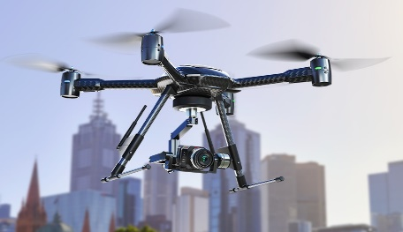 カメラ付いてるのでお願いします |  | doron.fbx | 道路標識 | おまかせします |  | sing.fbx
ジープ | お任せします |  | jeep.fbx | 街灯 | おまかせします |  | streetlight.fbx
ミサイル | 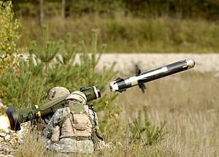 図のような細いやつ |  | missile.fbx
ビーコン | 図のような赤いやつ。シリンダーにパーツ付けたみたいな |  | beacon.fbx
ビーコン発射用の銃 |  |  | beacon_gun.fbx
スナイパー | お任せします |  | sniper.fbx
ロケットランチャー | お任せします |  | roket.fbx
レントゲン射影機 | 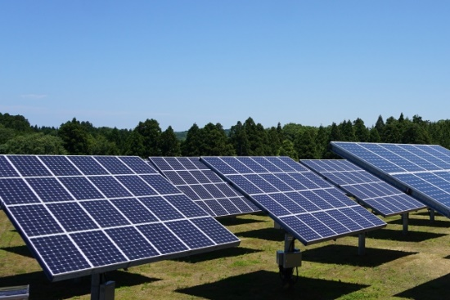 ソーラーパネルをつけたみたいな感じ。デザインはまかせます |  | roket.fbx

アニメーション
名前 | 使うキャラ | イメージ | フレーム数 | 保存名
銃を構える１ | プレイヤー | 両手で構える ビーコンガン構える |  | setup.fbx
銃を構える２ | プレイヤー | スナイパーを構える |  | setup２.fbx
銃を構える３ | プレイヤー | ロケランを構える |  | setup３.fbx
運転する | プレイヤー | 車のハンドルを操作 |  | operation.fbx
前進 | ロボット | 履帯を回し、前進 |  | Advance.fbx
前進2 | ロボット | 通常の前進より早く前進
ドローン発射 | ロボット | 構える感じ
ミサイル発射体制 |  | 構える感じ
ミサイル発射 |  | 撃った後に反動も込み

2D
ビーコンガンとスナイパーの絵を下の絵のようなイメージでお願いします サイズ 大き目で

ミニマップの絵 | 下の図のようなプレイヤーのアイコン |  | ←こういうやつ

 |  |  |  | 視点の範囲の絵をお願いします サイズ大き目で

 |  | プレイヤーの見た目で人型のアイコン


 |  | カメラのアイコン

